Vergleich
Gewinn-Check für Milchviehbetriebe!

Betrieb | "Meine" Ausgangssituation | "Mein" ZIEL |  | Belohnung bei Zielerreichung: Gewinn steigt
1. Erstkalbealter | 24.0 Monate | 24.0 Monate | 0.0 | + 40,018 €
2. Nutzungsdauer [gemerzter Bestand] | 38.0 Monate | 41.0 Monate | + 3.0
3. Milchleistung Herdenschnitt/Jahr | 10,000 kg | 10,500 kg | + 500
Milchlebensleistung [Ziel: 30.000] | 31,667 kg | 35,875 kg
Liter je Nutzungstag | 27.8 kg | 29.2 kg
Leistung je Lebenstag [Ziel: 15 kg] | 17.0 kg | 18.4 kg |  | Anzahl Kühe: | 200 Kühe

1. Geringere Aufzucht- & Remontierungskosten: |  |  |  | "Meine" Notizen - Umsetzung für "MEIN Ziel":
Aufzuchtkosten je Färse - gesamt | 2,000 € | 2,000 € |  | 1. Trage hier Deine Bemerkungen ein.
Ø-Aufzuchtkosten pro Monat | 83 € |  |  | 2. ...
Erlös je Schlachtkuh: | 800 € |  |  | 3. …
Benötigte Färsen pro Jahr | 63 Färsen | 59 Färsen |  | 4. …
Remontierungskosten gesamt pro Jahr | 75,789 € | 70,244 € |  | …
Remontierungskosten je kg Milch | 3.8 Cent | 3.3 Cent |  | …
Geringere Remontierungskosten | -5,546 € |  |  | Deutschland

2. Für den IOFC - income over feed cost: |  |  |  | "Meine" Notizen - Umsetzung für "MEIN Ziel":
Milchpreis | 50.0 Cent |  |  | 1. Controlling Futterkosten je kg Milch 1 x pro Monat mit dem Milch-Check ;-)
Futterkosten je kg Milch | 16.0 Cent | 16.0 Cent |  | 2. …
Höherer IOFC pro Nutzungstag | 9.4 € | 9.9 € |  | 3. …
Höherer IOFC pro Jahr | 34,472 € |  |  | 4. …

© Copyright: Entwicklung & Umsetzung Möller Agrarmarketing e.K.
Diese Datei ist urheberrechtlich geschützt.

DREI wichtige Stellschrauben für den Erfolg: 1. Erstkalbealter + Aufzuchtkosten 2. Nutzungsdauer + Remontierung 3. IOFC = Milchleistung - Futterkosten

Die Phase hoher Milchleistungen in der 4., 5. und 6. Laktation erleben viele Kühe leider nicht mehr :-(
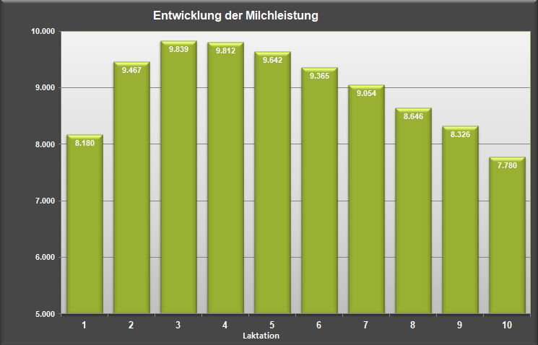
27,7 Monate - Ø-Erstkalbealter
35,6 Monate - Ø-Nutzungsdauer
63,3 Monate - Ø-Alter der Kühe

Quelle: Jahresbericht 2017 VIT Verden - Schwarzbunt (Holstein)

